2023_07_data
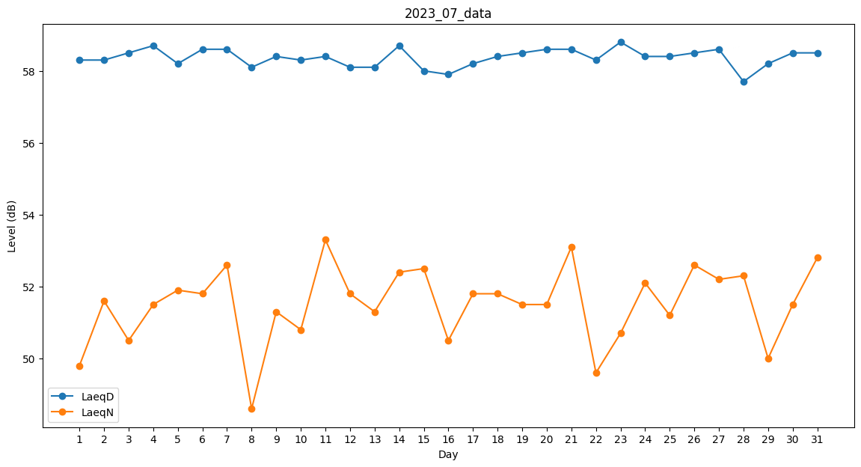
Day | LaeqD | LaeqN
1 | 58.3 | 49.8
2 | 58.3 | 51.6
3 | 58.5 | 50.5
4 | 58.7 | 51.5
5 | 58.2 | 51.9
6 | 58.6 | 51.8
7 | 58.6 | 52.6
8 | 58.1 | 48.6
9 | 58.4 | 51.3
10 | 58.3 | 50.8
11 | 58.4 | 53.3
12 | 58.1 | 51.8
13 | 58.1 | 51.3
14 | 58.7 | 52.4
15 | 58 | 52.5
16 | 57.9 | 50.5
17 | 58.2 | 51.8
18 | 58.4 | 51.8
19 | 58.5 | 51.5
20 | 58.6 | 51.5
21 | 58.6 | 53.1
22 | 58.3 | 49.6
23 | 58.8 | 50.7
24 | 58.4 | 52.1
25 | 58.4 | 51.2
26 | 58.5 | 52.6
27 | 58.6 | 52.2
28 | 57.7 | 52.3
29 | 58.2 | 50
30 | 58.5 | 51.5
31 | 58.5 | 52.8

